Trofeo Bambini
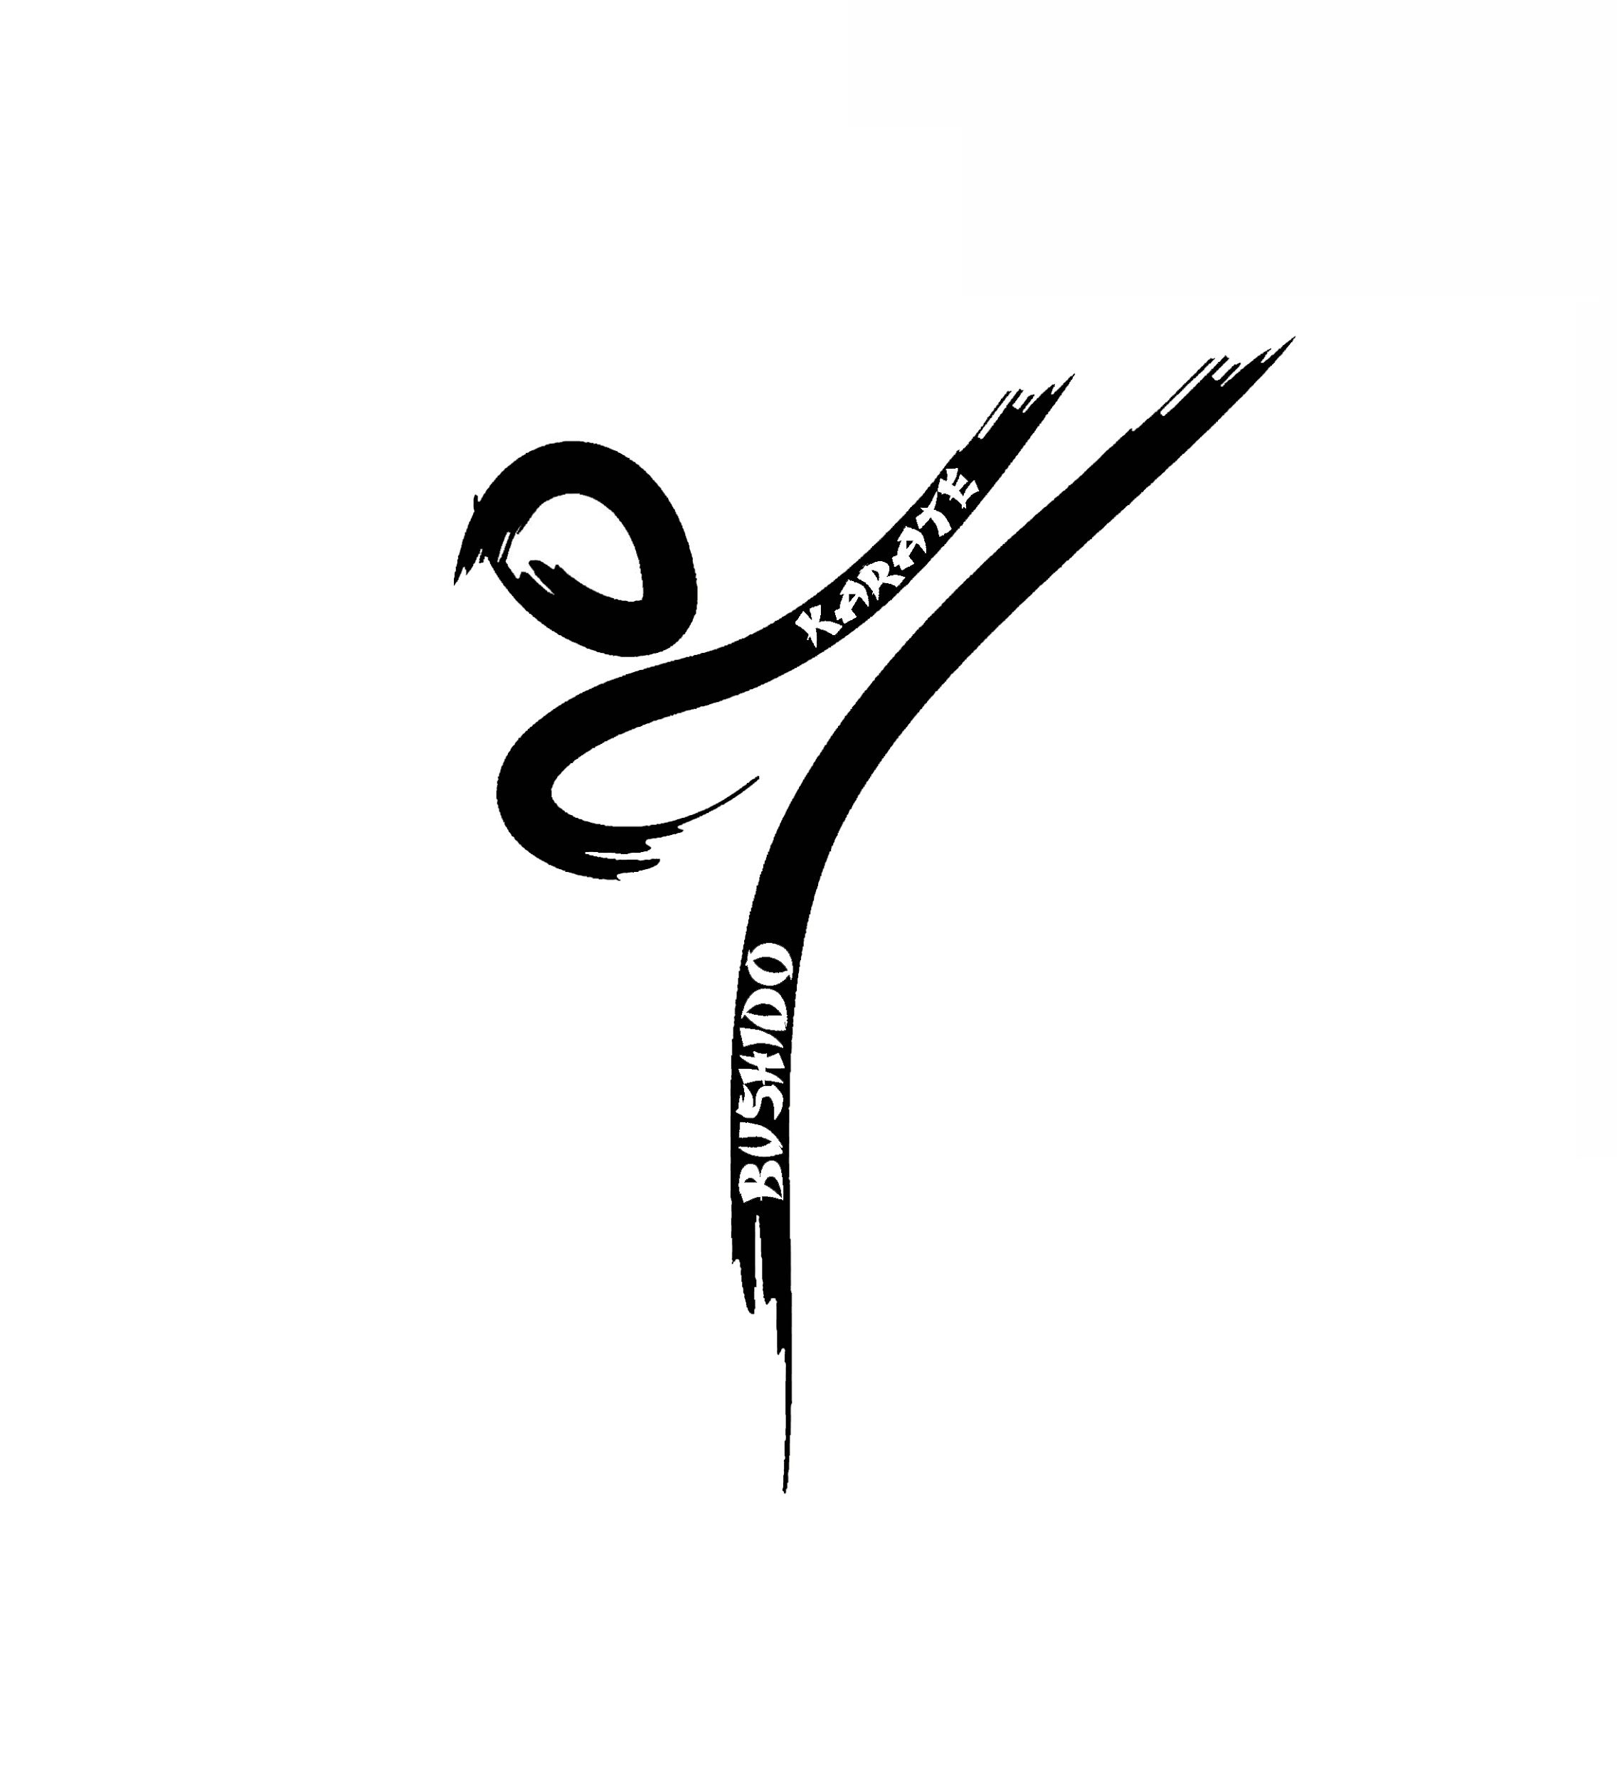 | 11° Trofeo Bushido 29/05/22
Societa
Accompagnatore
Email
 |  |  |  | "Si ricorda che possono far parte delle squadre solamente bambini nati tra il 2009 e il 2013 (compresi). Inoltre non saranno ammesse squadre composte per 2/3 dagli stessi elementi."

 |  |  |  |  | KATA | A | SQUADRE
Cognome | Nome | Anno di nascita | Cintura |  | NOME 1 | NOME 2 | NOME 3
 |  |  |  | Squadra 1
 |  |  |  | Squadra 2
 |  |  |  | Squadra 3
 |  |  |  | Squadra 4
 |  |  |  | Squadra 5
 |  |  |  | Squadra 6
 |  |  |  | Squadra 7
 |  |  |  | Squadra 8
 |  |  |  | Squadra 9
 |  |  |  | Squadra 10

 |  |  |  | Quota da versare
 |  |  |  | quota individuale | € 15.00
 |  |  |  | quota singola squadra | € 15.00

 |  |  |  | Si Ricorda che il versamento della quota deve essere
 |  |  |  | OBBLIGATORIAMENTE versato sul seguente conto corrente

 |  |  |  | Intestazione | BUSHIDO KARATE ASD
 |  |  |  | Presso | MPS
 |  |  |  | Iban | IT76L0103002833 0000631969 21
 |  |  |  | Causale | saldo Trofeo Bushido

 |  |  |  | categorie
 |  |  |  | anno | cinture
 |  |  |  | 2017 | bianca
 |  |  |  | 2016 | gialla
 |  |  |  | 2015 | arancio
 |  |  |  | 2014 | verde
 |  |  |  | 2013 | blu
 |  |  |  | 2012 | marrone
 |  |  |  | 2011 | nera
 |  |  |  | 2010
 |  |  |  | 2009

